表头整理建议
SUBJID | ECGSTDAT | ECGDURH | ECGDURH_U | ECGDURM | ECGDURM_U | ECGORRES | ECGORRES_OPT | ECGHR | ECGHR_U | ECGHRMAX | ECGHRMAX_U | ECGHRMIN | ECGHRMIN_U | ECGRR | ECGRR_U | ECGAFBURD | ECGAFBURD_U | ECGAFDURH | ECGAFDURH_U | ECGAFDUR | ECGAFDUR_U | ECGATBURD | ECGATBURD_U | ECGATDURH | ECGATDURH_U | ECGATDUR | ECGATDUR_U | ECGATDURS | ECGATDURS_U | 异常情况
受试者编号 | 开始监测日期 | 监测时长 | 监测时长_单位 | 监测时长（分） | 监测时长（分）_单 | 检查结果 | 检查结果_选择项 | 平均心率 | 平均心率_单位 | 最大心率 | 最大心率_单位 | 最小心率 | 最小心率_单位 | 最长RR间期 | 最长RR间期_单位 | 房颤负荷 | 房颤负荷_单位 | 房颤负荷最长持续时间（小时） | 房颤负荷最长持续时间（小时）_单位 | 房颤负荷最长持续时间 | 房颤负荷最长持续时间_单位 | 规则的房性心动过速负荷 | 规则的房性心动过速负荷_单位 | 规则的房性心动过速负荷最长持续时间（小时） | 规则的房性心动过速负荷最长持续时间（小时）_单位 | 规则的房性心动过速负荷最长持续时间 | 规则的房性心动过速负荷最长持续时间_单位 | 规则的房性心动过速负荷最长持续时间（秒） | 规则的房性心动过速负荷最长持续时间（秒）_单位 | 差异标注说明 |  | 问题
01023 | 2026-05-16 07:20 | 26 | 小时 | 05 | 分 | / | / | 63 | bpm | 114 | bpm | 53 | bpm | 1220 | ms |  |  |  |  |  |  |  |  |  |  |  |  |  |  | 平均心率63 bpm，总心搏数 94695次.最慢心率53 bpm，发生于05-16 21:30.最快心率114 bpm，发生于05-17 06:54。大于2000 ms的长R-R间期共0次，最长R-R间期1220 ms，发生于05-16 18:58。结论:1、基础心律不明，不排除心房颤动,起搏器植入者，考虑为CCM装置。2、房性早搏，短阵房性心动过速(房早共3149次，其中单发2226次，其中成 | 应该判断为窦律 | 起搏心律，识别不出窦律 | 
01023 | 2026-07-23 20:35 | 24 | 小时 | 33 | 分 | / | / | 62 | bpm | 117 | bpm | 53 | bpm | 1230 | ms |  |  |  |  |  |  |  |  |  |  |  |  |  |  | 平均心率62 bpm，总心搏数 91314次.最慢心率53 bpm，发生于07-24 08:28.最快心率117 bpm，发生于07-24 08:27。大于2000 ms的长R-R间期共0次，最长R-R间期1230 ms，发生于07-24 09:19。结论:1、起搏心电图2、房性早搏，短阵房性心动过速(房早共426次，其中单发330次，其中成对25组，房性二联律2阵，房性三联律4阵，短阵房速9阵， | 应该判断为窦律 | 起搏心律，识别不出窦律 | 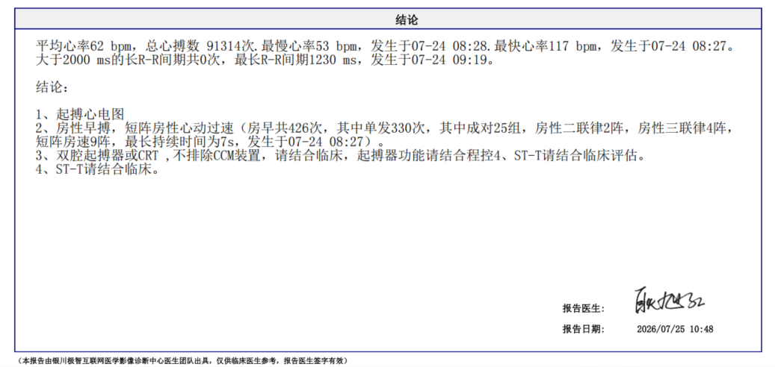
01032 | 2026-08-03 05:52 | 23 | 小时 | 58 | 分 | [3] | 规则的房性心动过速 | 70 | bpm | 127 | bpm | 61 | bpm | 1175 | ms |  |  |  |  |  |  | 报告房速负荷需要人工检查 | % | 0 | 小时 | 0 | 分 | 0 | 秒 | 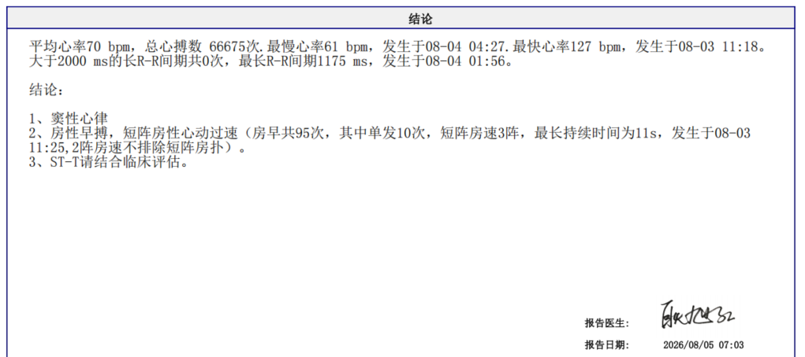 窦律 |  | 识别错误 这里的房扑不纳入检查结果判断
01106 | 2026-07-07 19:44 | 24 | 小时 | 04 | 分 | [1] | 窦性心律，无心房颤动、规则的房性心动过速 | 92 | bpm | 153 | bpm | 70 | bpm | 1350 | ms |  |  |  |  |  |  |  |  |  |  |  |  |  |  | 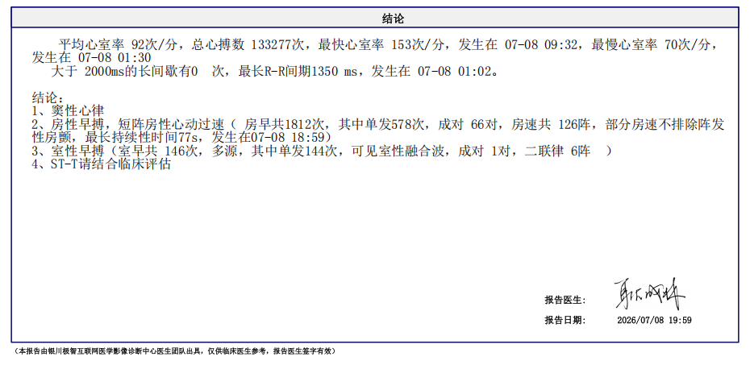 规则房性心动过速 这里是≥30s房速 |  | 房速未识别
01245 | 2026-05-11 06:32 | 23 | 小时 | 57 | 分 | [2,3] | 房颤,规则的房性心动过速 | 72 | bpm | 142 | bpm | 39 | bpm | 2300 | ms | 6 | % | 1 | 小时 | 2 | 分 | 报告房速负荷需要人工检查 | % | 0 | 小时 | 0 | 分 | 0 | 秒 | 只有房颤，无[ 3 ] |  | 识别错误 房扑不纳入检查结果判断
PAF10025 | 2026-07-24 07:47 | 24 | 小时 | 13 | 分 | [3] | 规则的房性心动过速 | 77 | bpm | 157 | bpm | 35 | bpm | 1850 | ms |  |  |  |  |  |  | 31 | % | 6 | 小时 | 23 | 分 | 0 | 秒 | 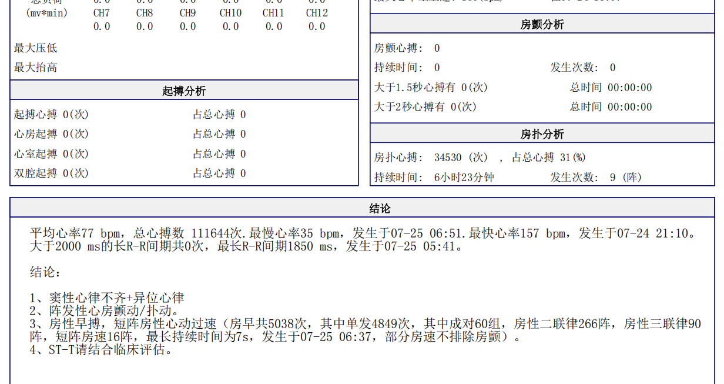 房颤、房扑均有 |  | 房扑未识别
周淑兰 | 2026-05-10 14:16 | 24 | 小时 | 37 | 分 | [3] | 规则的房性心动过速 | 59 | bpm | 126 | bpm | 41 | bpm | 2850 | ms |  |  |  |  |  |  | 报告房速负荷需要人工检查 | % | 0 | 小时 | 0 | 分 | 0 | 秒 | ID=周淑兰 dt=2026-05-10 14:16 来源: 周淑兰_2026年05月10日 14时16分13秒.pdf [持续时间差异] 房速持续(分): PDF=14 vs Excel=0 ——该报告G=[3]且房速最长持续14分(≥30s)符合【3】规则应纳入计算, 房速持续(分)应填 14分(0h14m0s), 不应为0 PDF结论: 平均心率59 bpm，总心搏数 85123次.最慢心率41 bpm，发生于05-11 11:09.最快心率126 bpm，发生于05-11 12:34。大于2000 ms的长R-R间期共6次，最长R-R间期2850 ms，发生于05-11 11:50。结论:1、窦性心律+异位心律2、阵发性室上性心动过速，呈突发突止，终止时致大于2000 ms的长R-R间期，共6次，最长R-R间期2850 ms(室 | 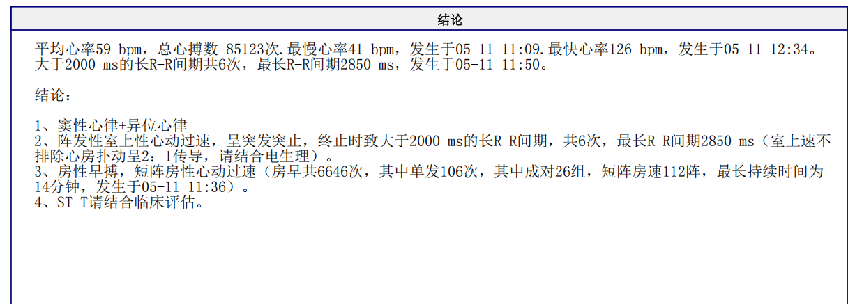 时间没填进去 | 房速时长未识别

